工作表1
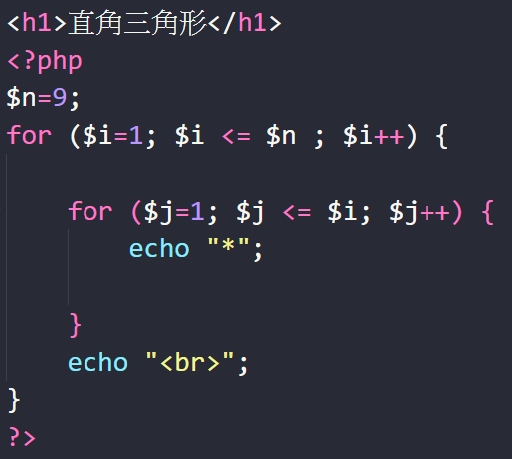
 |  |  |  |  |  |  |  |  |  |  | 最外層 | 第二層 | 最大值 | 關係
j i | 1 | 2 | 3 | 4 | 5 | 6 | 7 | 8 | 9 | n | i++ | j++ | n |  | 公式
1 | * |  |  |  |  |  |  |  |  |  | 1 | 1 | 1 | i <= 9 | 最外層-前
2 | * | * |  |  |  |  |  |  |  |  | 2 | 2 | 2 | j <= 9 | 第二層 | echo "*"
3 | * | * | * |  |  |  |  |  |  |  | 3 | 3 | 3 | i = j | 最外層-後 | echo "<br>"
4 | * | * | * | * |  |  |  |  |  |  | 4 | 4 | 4 | 用n=9取代
5 | * | * | * | * | * |  |  |  |  |  | 5 | 5 | 5 | i <= n
6 | * | * | * | * | * | * |  |  |  |  | 6 | 6 | 6 | j <= n
7 | * | * | * | * | * | * | * |  |  |  | 7 | 7 | 7 | j <= i
8 | * | * | * | * | * | * | * | * |  |  | 8 | 8 | 8
9 | * | * | * | * | * | * | * | * | * |  | 9 | 9 | 9
n

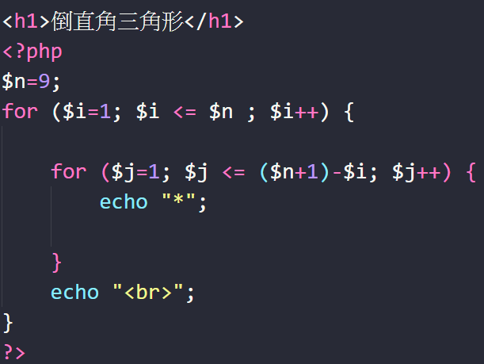
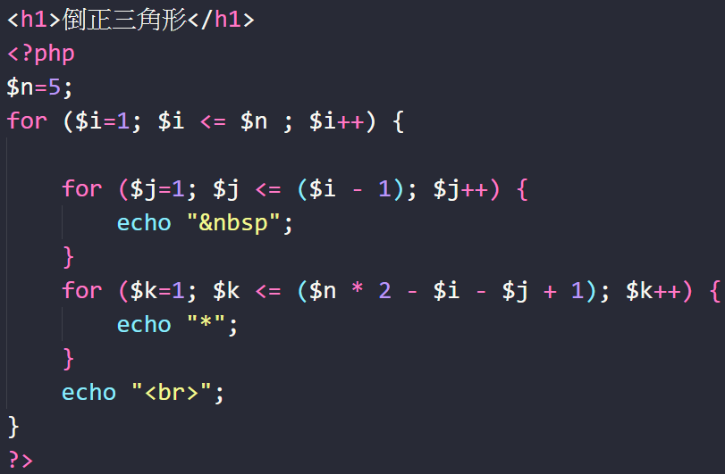
 |  |  |  |  |  |  |  |  |  |  | 最外層 | 第二層 | 最大值 | 關係
j i | 1 | 2 | 3 | 4 | 5 | 6 | 7 | 8 | 9 |  | i++ | j++ | n |  | 公式
1 | * | * | * | * | * | * | * | * | * |  | 1 | 9 | 9 | i <= 9 | 最外層-前
2 | * | * | * | * | * | * | * | * |  |  | 2 | 8 | 9 | j <= 9 | 第二層 | echo "*"
3 | * | * | * | * | * | * | * |  |  |  | 3 | 7 | 9 | i + j = 10 | 最外層-後 | echo "<br>"
4 | * | * | * | * | * | * |  |  |  |  | 4 | 6 | 9 | 用n=9取代
5 | * | * | * | * | * |  |  |  |  |  | 5 | 5 | 9 | i <= n
6 | * | * | * | * |  |  |  |  |  |  | 6 | 4 | 9 | j <= n
7 | * | * | * |  |  |  |  |  |  |  | 7 | 3 | 9 | j <= (n + 1) - i
8 | * | * |  |  |  |  |  |  |  |  | 8 | 2 | 9
9 | * |  |  |  |  |  |  |  |  |  | 9 | 1 | 9

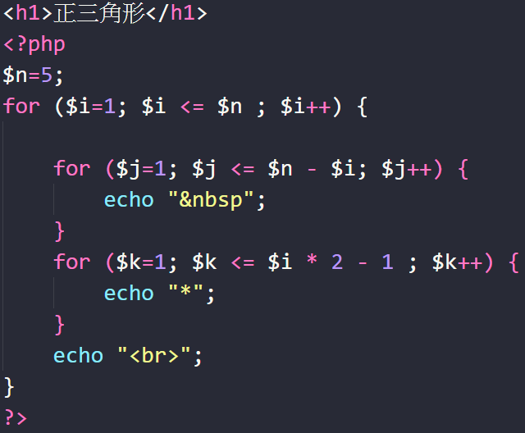
 |  |  |  |  |  |  |  |  |  |  | 最外層 | 第二層 | 第二層 | 關係
j i | 1 | 2 | 3 | 4 | 5 | 6 | 7 | 8 | 9 |  | i++ | j++ | k |  | 公式
1 |  |  |  |  | * |  |  |  |  |  | 1 | 4 | 1 | i <= 5 | 最外層-前
2 |  |  |  | * | * | * |  |  |  |  | 2 | 3 | 3 | i + j <=5 => | 第二層-先 | echo "&nbsp"
3 |  |  | * | * | * | * | * |  |  |  | 3 | 2 | 5 | j <= 5 - i | 第二層-後 | echo "*"
4 |  | * | * | * | * | * | * | * |  |  | 4 | 1 | 7 | i * 2 - 1 =k | 最外層-後 | echo "<br>"
5 | * | * | * | * | * | * | * | * | * |  | 5 | 0 | 9 | 用n=5取代
n |  |  |  |  |  |  |  |  |  |  |  |  |  | i <= n
 |  |  |  |  |  |  |  |  |  |  |  |  |  | j <= n - i
 |  |  |  |  |  |  |  |  |  |  |  |  |  | k<= i * 2 - 1

 |  |  |  |  |  |  |  |  |  |  | 最外層 | 第二層 | 判斷式 | 關係
j i | 1 | 2 | 3 | 4 | 5 | 6 | 7 | 8 | 9 |  | i++ | j++ | k |  | 公式
1 | * | * | * | * | * | * | * | * | * |  | 1 | 0 | 9 | i <= 5 | 最外層-前
2 |  | * | * | * | * | * | * | * |  |  | 2 | 1 | 7 | j <= i - 1 | 第二層-先 | echo "&nbsp"
3 |  |  | * | * | * | * | * |  |  |  | 3 | 2 | 5 | i + j + k = 10 | 第二層-後 | echo "*"
4 |  |  |  | * | * | * |  |  |  |  | 4 | 3 | 3 | k<= 10 - i - j | 最外層-後 | echo "<br>"
5 |  |  |  |  | * |  |  |  |  |  | 5 | 4 | 1 | 用n=5取代 | 最後出來差一排
n |  |  |  |  |  |  |  |  |  |  |  |  |  | i <= n | K直接手動+1 | k<= n * 2 - i - j + 1
 |  |  |  |  |  |  |  |  |  |  |  |  |  | j <= i - 1
 |  |  |  |  |  |  |  |  |  |  |  |  |  | k<= n * 2 - i - j

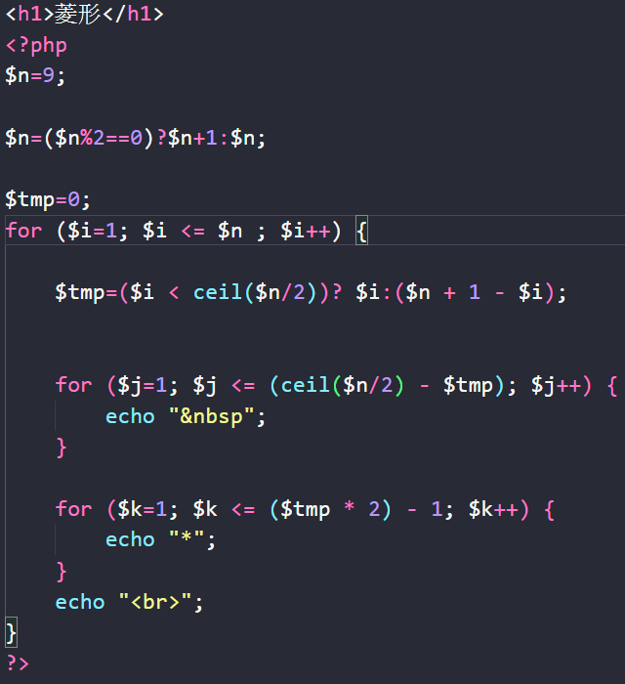
 |  |  |  |  |  |  |  |  |  |  |  |  |  |  | `

 |  |  |  |  |  |  |  |  |  |  | 最外層 | 第二層 | 第三層 | 關係
j i | 1 | 2 | 3 | 4 | 5 | 6 | 7 | 8 | 9 | n | i++ (--) | j--/++ | k |  | 判斷式
1 |  |  |  |  | * |  |  |  |  |  | 1 | 4 | 1 | i <= 9 | 指定$tmp為正值<無條件進位>= ceil($n/2)
2 |  |  |  | * | * | * |  |  |  |  | 2 | 3 | 3 | i + j <= 5 => | i < $tmp => i | i >= $tmp => 10-$i
3 |  |  | * | * | * | * | * |  |  |  | 3 | 2 | 5 | j <= 5 - i | $tmp=($i < ceil($n/2) )? $i : ($n+1)-$i
4 |  | * | * | * | * | * | * | * |  |  | 4 | 1 | 7 | i * 2 - 1 =k | 公式
5 | * | * | * | * | * | * | * | * | * |  | 5(5) | 0 | 9 | 用n=9.$tmp=$i | 最外層-前
6 |  | * | * | * | * | * | * | * |  |  | 6(4) | 1 | 7 | ceil($n/2)=5取代 | 判斷式 | $tmp=($i < ceil($n/2) )? $i :$n+1-$i
7 |  |  | * | * | * | * | * |  |  |  | 7(3) | 2 | 5 | i <= n
8 |  |  |  | * | * | * |  |  |  |  | 8(2) | 3 | 3 | j <= ceil($n/2)- $tmp | 第二層-先 | echo "&nbsp"
9 |  |  |  |  | * |  |  |  |  |  | 9(1) | 4 | 1 | k<= $tmp * 2 - 1 | 第二層-後 | echo "*"
n |  |  |  |  |  |  |  |  |  |  |  |  |  |  | 最外層-後 | echo "<br>"

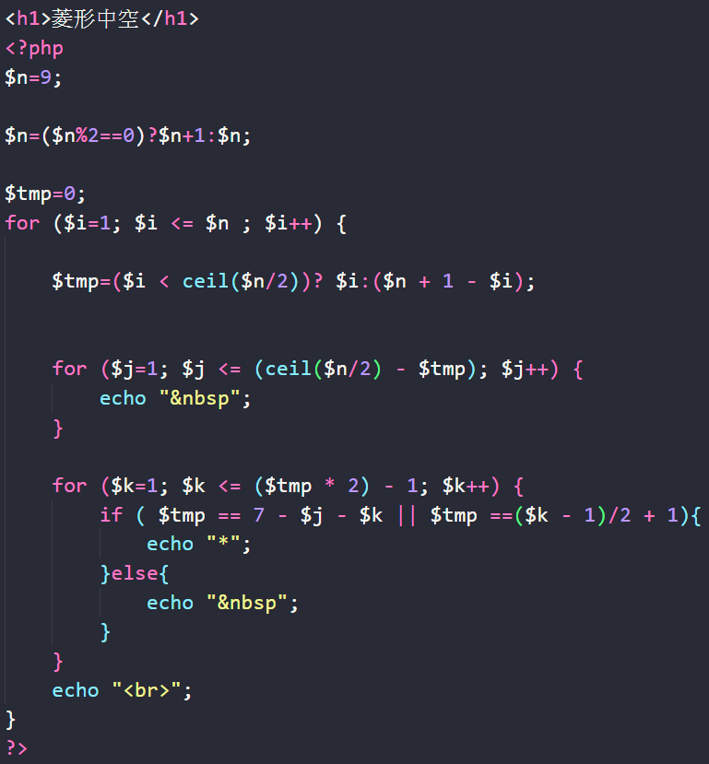
 |  |  |  |  |  |  |  |  |  |  | 最外層 | 第二層 | 第三層 | 關係
j i | 1 | 2 | 3 | 4 | 5 | 6 | 7 | 8 | 9 | n | i++ (--) | j--/++ | k |  | 判斷式1
1 |  |  |  |  | *1a |  |  |  |  |  | 1 | 4 | 1 | 用n=9.$tmp=$i | 指定$tmp為正值<無條件進位>= ceil($n/2)
2 |  |  |  | *2 |  | *b |  |  |  |  | 2 | 3 | 3 | ceil($n/2)=5取代 | i < $tmp => i | i >= $tmp => 10-$i
3 |  |  | *3 |  |  |  | *c |  |  |  | 3 | 2 | 5 | i <= n | $tmp=($i < ceil($n/2) )? $i : ($n+1)-$i
4 |  | *4 |  |  |  |  |  | *d |  |  | 4 | 1 | 7 | j <= ceil($n/2)- $tmp | 判斷式2
5(5) | *5 |  |  |  |  |  |  |  | *e |  | 5(5) | 0 | 9 | k<= $tmp * 2 - 1 | i + j + k= 7 => $tmp = 7 - j - k
6(4) |  | *6 |  |  |  |  |  | *f |  |  | 6(4) | 1 | 7 |  | k= 2 * ( i - 1 ) +1 => $tmp = (k - 1)/2+1
7(3) |  |  | *7 |  |  |  | *g |  |  |  | 7(3) | 2 | 5
8(2) |  |  |  | *8 |  | *h |  |  |  |  | 8(2) | 3 | 3
9(1) |  |  |  |  | *9i |  |  |  |  |  | 9(1) | 4 | 1
 |  |  | i | j | k | 關係 |  |  |  |  | i | j | k | 關係 | 公式
 | *a | 1 |  | 5 | 1 | k= 2 * ( i - 1 ) +1 |  |  |  | *1 | 1 | 5 | 1 | i + j + k= 7 | 最外層-前
 | *b | 2 |  | 6 | 3 | 調整位置 |  |  |  | *2 | 2 | 4 | 1 | 調整位置 | 判斷式1 | $tmp=($i < ceil($n/2) )? $i :$n+1-$i
 | *c | 3 |  | 7 | 5 | i = (k - 1)/2+1 |  |  |  | *3 | 3 | 3 | 1 | i = 7 - j - k
 | *d | 4 |  | 8 | 7 | 用$tmp取代$i |  |  |  | *4 | 4 | 2 | 1 | 用$tmp取代$i | 第二層-先 | echo "&nbsp"
 | *e | 5(5) |  | 9 | 9 | $tmp = (k - 1)/2+1 |  |  |  | *5 | 5(5) | 1 | 1 | $tmp = 7 - j - k | 第二層-後
 | *f | 6(4) |  | 8 | 7 |  |  |  |  | *6 | 6(4) | 2 | 1 |  | 判斷式2 | if( $tmp = 7 - j - k || $tmp = (k - 1)/2+1)
 | *g | 7(3) |  | 7 | 5 |  |  |  |  | *7 | 7(3) | 3 | 1
 | *h | 8(2) |  | 6 | 3 |  |  |  |  | *8 | 8(2) | 4 | 1 |  | 判斷式-Ture | echo "*"
 | *i | 9(1) |  | 5 | 1 |  |  |  |  | *9 | 9(1) | 5 | 1 |  | 判斷式-False | echo "&nbsp"
 |  |  |  |  |  |  |  |  |  |  |  |  |  |  | 最外層-後 | echo "<br>"

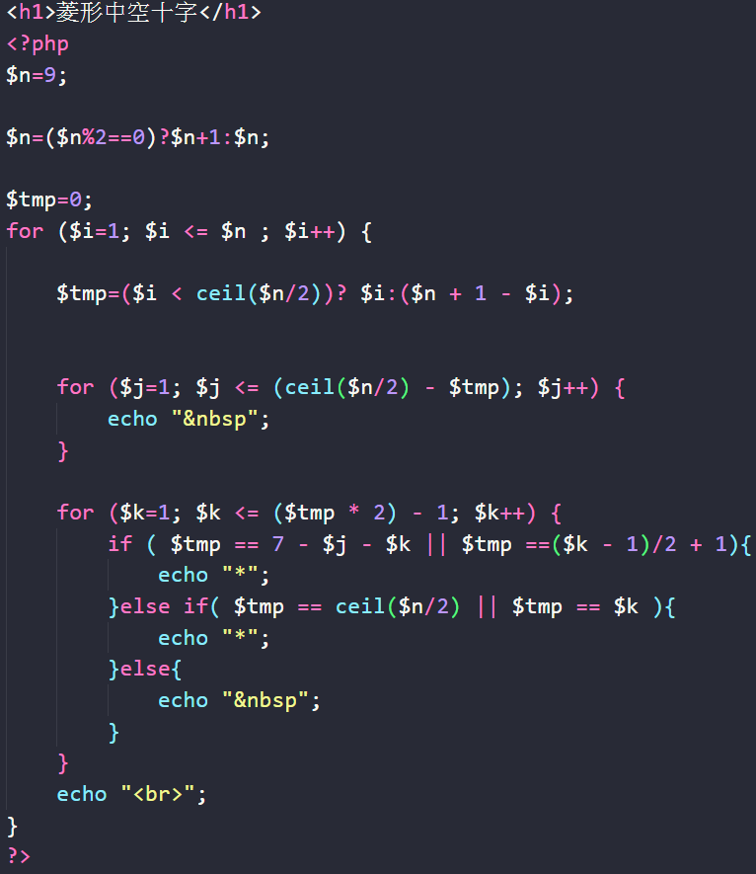
j i | 1 | 2 | 3 | 4 | 5 | 6 | 7 | 8 | 9 |  | i | j | k | 關係 | 判斷式1
1 |  |  |  |  | *1 |  |  |  |  | *a | 5 | 1 | 1 | i = 5 | 指定$tmp為正值<無條件進位>= ceil($n/2)
2 |  |  |  | * | *2 | * |  |  |  | *b | 5 | 2 | 2 | 用ceil($n/2)取代5 | i < $tmp => i | i >= $tmp => 10-$i
3 |  |  | * |  | *3 |  | * |  |  | *c | 5 | 3 | 3 | 用$tmp取代$i | $tmp=($i < ceil($n/2) )? $i : ($n+1)-$i
4 |  | * |  |  | *4 |  |  | * |  | *d | 5 | 4 | 4 | $tmp = ceil($n/2) | 判斷式2
5(5) | *a | *b | *c | *d | *e5 | *f | *g | *h | *i | *e | 5 | 5 | 5 |  | i + j + k= 7 => $tmp = 7 - j - k
6(4) |  | * |  |  | *6 |  |  | * |  | *f | 5 | 6 | 6 |  | k= 2 * ( i - 1 ) +1 => $tmp = (k - 1)/2+1
7(3) |  |  | * |  | *7 |  | * |  |  | *g | 5 | 7 | 7 |  | 判斷式3
8(2) |  |  |  | * | *8 | * |  |  |  | *h | 5 | 8 | 8 |  | i = 5 => $tmp = ceil($n/2)
9(1) |  |  |  |  | *9 |  |  |  |  | *i | 5 | 9 | 9 |  | i = k => $tmp = k
 |  |  |  |  |  |  |  |  |  |  | i | j | k | 關係 | 公式
 |  |  |  |  |  |  |  |  |  | *1 | 1 | 5 | 1 | i = k | 最外層-前
 |  |  |  |  |  |  |  |  |  | *2 | 2 | 5 | 2 | 用$tmp取代$i | 判斷式1 | $tmp=($i < ceil($n/2) )? $i :$n+1-$i
 |  |  |  |  |  |  |  |  |  | *3 | 3 | 5 | 3 | $tmp = k
 |  |  |  |  |  |  |  |  |  | *4 | 4 | 5 | 4 |  | 第二層-先 | echo "&nbsp"
 |  |  |  |  |  |  |  |  |  | *5 | 5 | 5 | 5 |  | 第二層-後
 |  |  |  |  |  |  |  |  |  | *6 | 6 | 5 | 4 |  | 判斷式2 if | if( $tmp = 7 - j - k || $tmp = (k - 1)/2+1)
 |  |  |  |  |  |  |  |  |  | *7 | 7 | 5 | 3
 |  |  |  |  |  |  |  |  |  | *8 | 8 | 5 | 2 |  | 判斷式-Ture | echo "*"
 |  |  |  |  |  |  |  |  |  | *9 | 9 | 5 | 1 |  | 判斷式3 else if | else if( $tmp = ceil($n/2) || $tmp = k)

 |  |  |  |  |  |  |  |  |  |  |  |  |  |  | 判斷式-Ture | echo "*"
 |  |  |  |  |  |  |  |  |  |  |  |  |  |  | 判斷式-False else | echo "&nbsp"

 |  |  |  |  |  |  |  |  |  |  |  |  |  |  | 最外層-後 | echo "<br>"

